상품제안서
핸드클린샷 휴대용 손세정제 | 상품코드: F17465

 |  |  |  |  |  |  | 02-412-0044 | www.easy1.co.kr
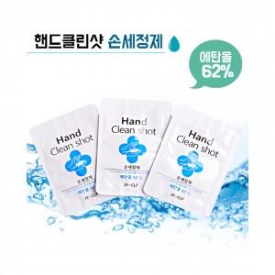

【상세/제작정보】 | <p>*스티커 제작 및 부착가능합니다*</p><p>*opp포장 포함입니다*</p>

【인쇄/포장옵션】 | 스티커 / 포장불가능

【공급단가】 | 수량 | 500~ | 1,000~ | 3,000~ | 5,000~ | 10,000~
*VAT별도 | 1P | 280원 | 270원 | 260원 | 250원 | 240원
 | 3P | 520원 | 500원 | 480원 | 460원 | 450원
 | 5P | 810원 | 780원 | 750원 | 720원 | 700원

【상품 URL】 | https://easy1.co.kr:443/src/goods_detail.php?gdno=17465

